测试结果反馈20170324
序号 | 模块/页面 | 分类 | 测试问题 | 提出人 | 参考文件 | 是否处理 | 处理方案 | 处理确认 | 最终结果
1 | 预算确认单 | B | 1、 预算确认单还未填写预算单价的时候预算小计显示的是NaN |  | 采购评彩测试问题反馈-20170324-L | Y |  | ok | ok
2 | 结算单 | A | 2、 结算的时候写错了扣款明细，删除后前面的单价不会删除 |  | 采购评彩测试问题反馈-20170324-L | Y |  | ok | ok
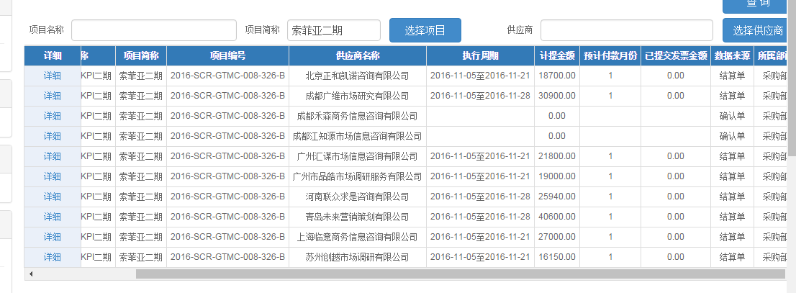
3 | 计提 | C | 1. 计提查询按照项目进行排列，每个项目所有供应商排列在一起。且执行周期、付款月份、已提交发票金额来源于应付流转单，现在空白 |  | 采购评彩测试问题反馈-20170324 | Y |  | 第一个排列问题已解决，第二个问题未解决。右图中付款月份不对，数据来源于确认单的，应来源于终板，不是初版，成都两家供应商为0的均没有合作。 | ok
4 | 流转单 | B | 2. 应付流转单：张倩倩界面无填写详细的按钮，发票冲抵金额需要张倩倩填写，其他人不清楚这部分情况。且付款时间按照时间最近的由上而下排列。 |  | 采购评彩测试问题反馈-20170324 | Y |  | 第一个填写问题已解决，第二个问题，付款时间最近的在最上边显示 | 增加付款状态界面，默认付过款的不显示
5 | 汇总表 | A | 3. 汇总表-内部-无形，出现业务采购-其他2数据，且无形汇总数据缺失，没有N0014项目信息。 |  | 采购评彩测试问题反馈-20170324 | Y |  | 查询不出数据了，不是数据缺失的问题了 | ok
6 | 汇总表 | A | 4. 汇总表-业务-其他2，出现业务内部-无形数据 |  | 采购评彩测试问题反馈-20170324 | Y |  |  | ok
7 | 决算统计表 | A | 5. 决算统计表1-内部，查询数据缺失（N0014）。 |  | 采购评彩测试问题反馈-20170324 | Y | 未更改，该模板 | 查询不出数据了，不是数据缺失的问题了 | ok
8 | 决算统计表 | A | 6. 决算统计表2-内部，查询无数据 |  | 采购评彩测试问题反馈-20170324 | Y | 未更改，该模板 | 未处理 | ok
9 | 价格统计表 | A | 7. 价格统计表业务-执行、车展、支持，查询无显示 |  | 采购评彩测试问题反馈-20170324 | Y |  | 数据准确性待测试，求均值保留两位小数 | ok
10 | 价格统计表 | A | 8. 价格统计表-内部，查询无显示 |  | 采购评彩测试问题反馈-20170324 | Y |  | 未解决 | ok
11 | 供应商 | B | 9. 供应商银行信息，财务进行操作，是否取消更新提醒，非采购 |  | 采购评彩测试问题反馈-20170324 | Y |  | 待测试 | ok
12 | 对公付款 | C | 10. 对公付款查询：财务界面，付款时间默认空白，不必须选择时间段 |  | 采购评彩测试问题反馈-20170324 | Y |  | ok | ok
13 | 对公付款 | C | 11. 对公付款：序号排列错误 |  | 采购评彩测试问题反馈-20170324 | Y |  | 未解决
14 | 供应商 | B | 12. 供应商管理：供应商库推荐部门空白，无信息 |  | 采购评彩测试问题反馈-20170324 | Y |  | ok | ok
23 | 确认单 | B | 确认单查询处，增加样本量和金额的合计，若代理较多，方便核对是否填写完全 |  | 采购评彩测试问题反馈-20170324-Y | Y |  | 未解决，结算单处也只有金额合计，无样本量合计
24 | 需求书 | A | 需求书组-添加需求书-添加复核需求书的时候，所有辅助用品的样本量都是按照总样本量来计算的，但是超出立项时复核的样本量无法保存；此处的样本配额又会关系到确认单的样本量，建议辅助用品的样本量不受立项样本量设置 |  | 采购评彩测试问题反馈-20170324-Y |  | 无法更改
25 | 需求书 | C | 4、需求书组管理-添加需求书： （暂时先不改，待讨论） ➢ 建议增加分页，右边增加一个滚动条，可规定每页显示的数量，且再增加一个城市数量合计、样本量合计 ➢ 或者简单点，右边增加一个滚动条，再增加一个样本量合计 |  | 采购评彩测试问题反馈-20170324-Y
26 | 需求书 | C | ➢ 出现一系列需求书如下图，建议红色框处增加一个滚动条，相当于冻结首行名称行；（暂时先不改，待讨论） ➢ 再增加一个需求书数量统计 |  | 采购评彩测试问题反馈-20170324-Y
27 | 确认单 | C | 1.确认单组增加合计功能，因目前合计数据不正确，正在调整，暂时屏蔽此功能，等待调整 |  | 采购评彩测试问题反馈-20170324-K | Y |  | ok | ok
28 | 合同 | B | 2.合同模板不能进行筛选查询，一筛选就报错，请调试 |  | 采购评彩测试问题反馈-20170324-K | Y |  | ok | ok
29 | 合同 | A | 3.合同模板无内容，只有抬头，请调整。 |  | 采购评彩测试问题反馈-20170324-K | Y | 没有测试出问题，请说明一下具体是哪个合同 | 暂时没有问题 | ok
30 | 我的任务 | B | 4.我的任务-我的申请-结算单，显示不全，还请调整一下，并且在右侧增加上下滚动条。——牟工解决方案：后期增加弹窗显示，等待调整。 |  | 采购评彩测试问题反馈-20170324-K | Y |  | ok | ok
31 | 结算单 | A | 结算单未提交审核，但是可以外发邮件（牟工未反馈，还需测试） |  | 采购评彩测试问题反馈-20170324-X | Y |  | ok | ok
32 | 合同 | A | 提交审核，可以外发邮件（牟工未反馈，还需测试） |  | 采购评彩测试问题反馈-20170324-X | Y |  | ok | ok
33
34
35
36

